Kort om Statistiken_Statistics
Kort om statistiken/The Statistics in Brief
Statistikens ändamål och innehåll
Ändamålet med statistiken är att visa hur tillförlitligheten i persontrafiken på järnväg i Sverige utvecklas. Statistiken publiceras en gång per kvartal för att ge en aktuell men preliminär lägesbild. Därtill publiceras slutlig statistik en gång per år som också innehåller mer uppgifter, exempelvis med statistik per län.
Statistiken omfattar uppgifter om antalet tåg som planeras, anordnas, ställs in och framförs. Även omfattningen av tågens förseningar presenteras. Statistiken redovisas för alla persontåg samt uppdelad på olika tågsorter.
Den centrala variabeln i statistikens innehåll är Punktlighet för framförda persontåg till slutstation. Variabeln beskriver hur stor andel av persontågen som ankommit till slutstation i tid.
Statistikens framställning
Statistiken bygger på en totalundersökning av alla planerade ankomster av persontåg till slutstation på järnvägsanläggningar i Sverige, utom på anläggningarna Saltsjöbanan och Roslagsbanan. Underlaget till statistiken utgörs av registerdata som hämtas från Trafikverkets uppföljningssystem för tågtrafik.
Statistikens kvalitet
Tillförlitligheten anses vara tillräcklig för att uppfylla statistikens syfte men vissa osäkerhetskällor förekommer, främst kring mätningen. Att uppgifterna i Trafikverkets uppföljningssystem stämmer med verkligheten är viktigt men svårt att kontrollera. Uppföljningssystemet används dock brett inom Trafikverket och av tågoperatörerna vilket ökar sannolikheten att större och betydande fel hittas och rättas.
Det är viktigt att komma ihåg att statistik om tågens punktlighet och tillförlitlighet från andra utgivare, exempelvis Trafikverket, kan vara sammanställd enligt andra metoder och definitioner vilket påverkar samanvändbarheten.
Purpose and content of the statistics
The purpose of the statistics is to show the evolving reliability of passenger trains in Sweden. The statistics are published quarterly to provide current but preliminary status reports. In addition, final statistics are published yearly, and they contain more data, for example, statistics broken down by county.
The statistics include data concerning the number of trains scheduled, arranged, cancelled, and run. The extent of train delays is presented as well. The statistics are reported for all passenger trains and are broken down by train type.
The key variable in the statistical content is Punctuality of Arrived Passenger Trains at Terminating Station. The variable represents the proportion of passenger trains that reached their terminal stations on time.
Generating the statistics
The statistics are based on a total survey of all scheduled arrivals of passenger trains at their terminal stations on railway systems in Sweden, except for the Saltsjö Railway and the Roslag Railway. The source for the statistics consists of register data obtained from the Swedish Transport Administration’s follow-up system for train traffic.
Statistical quality
The reliability is considered sufficient to fulfil the purpose of the statistics, although certain error sources do exist, mainly regarding the measurement process. It is important for the data in the Transport Administration’s follow-up system to be correct, but that is difficult to ascertain. However, the follow-up system is used widely within the Transport Administration and by the train operators, which increases the likelihood that any major errors will be detected and rectified.
It is important to bear in mind that statistics regarding train punctuality and reliability from other publishers, such as the Transport Administration, may be compiled using different methods and definitions, which affects their coherence.

Kommentarer till resultatet
Kommentarer till resultatet/The result in brief
Trafikanalys ansvarar för Sveriges officiella statistik inom området transporter och kommunikationer. Varje kvartal publicerar Trafikanalys statistik om tågens punktlighet på den svenska järnvägen. Följande redovisning avser att presentera statistik om första kvartalet 2024 för persontåg.
Under hösten 2023 beslutade Trafikanalys att pausa publiceringen av kvartalsstatistiken för punktlighet på järnväg på grund av betydande kvalitetsproblem i datamaterialet, som baseras på Trafikverkets system för uppföljning av tågtrafik (LUPP). Detta ledde till svårigheter att beräkna att det sammanvägda tillförlitlighetsmåttet, STM. Eftersom kvalitetsproblemen kvarstår har Trafikanalys beslutat, i samband med publiceringen av årsstatistiken för 2023, att använda punktlighetsmåttet "Rätt Tid" (RT) i stället för STM.
En jämförelse mellan de olika måtten finns i följande länk: https://www.trafa.se/bytematt.

Persontågens tillförlitlighet vid slutstation, första kvartalet 2024

 | RT(5) | Förändring mot 2023*
Alla persontåg | 86.7 % | -3.5 | procentenheter
härav
Kortdistanståg | 91.7 % | -1.7 | procentenheter
Medeldistanståg | 82.8 % | -6.4 | procentenheter
Långdistanståg | 68.3 % | -5.1 | procentenheter

Under första kvartalet 2024 anlände 86,7 procent av de framförda persontågen till sin slutstation högst 5 minuter efter tidtabell. Detta är en försämring med 3.5 procentenheter jämfört med motsvarande kvartal 2023.
Kortdistanstågen, som utgör ungefär hälften av alla planerade tåg, som brukar vara mest tillförlitliga, hade den historiskt lägsta noteringen sedan 2014. Statistiken visar att 91,7 procent av dem kom fram till sitt slutmål senast 5 minuter efter tidtabell under första kvartalet, en minskning med 1,7 procentenheter jämfört med motsvarande kvartal 2023. För långdistanstågen, som är betydligt färre i antal, uppmättes punktligheten under första kvartalet till drygt 68 procent inom fem minuter, vilket var en minskning med 5,1 procentenheter jämfört första kvartalet 2023. Motsvarande tillförlitlighetsmått för medeldistanstågen uppmättes till 82,8 procent, en försämring med är 6,4 procentenheter jämfört med motsvarande kvartal 2023. Uppdelat på månad hade mars kvartalets högsta tillförlitlighet inom fem minuter, 89,9 procent, följt av februari med 87,7 procent och januari med 82,4 procent. Jämfört med motsvarande månader året innan var tillförlitligheten sämre för januari och februari. Störst försämring hade januari med 8,6 procentenheter, följt av februari med 3,4 procentenheter. Aldrig har tillförlitligheten varit så låg som för januari månad 2023. Januari har den sämsta uppmätta tillförlitligheten sedan 2013.
Under årets första kvartal hade 95,1 procent av tågen kommit fram till sin slutstation inom 15 minuter, RT(15). Efter 60 minuter hade 0,7 procent av de framförda persontågen fortfarande inte anlänt till sin slutstation första kvartalet 2024. Det är sämre än tidigare bottennoteringen 2018.
Tågen som inte ankom enligt tidtabell var försenade i cirka 15 000 timmar under första kvartalet, vilket var en försämring med cirka 4 500 timmar jämfört med motsvarande kvartal året innan. Utslaget på alla framförda persontåg var de i genomsnitt 3 minuter försenade. Enbart räknat på de tåg som anlänt efter tidtabell var de i genomsnitt 8 minuter försenade.
* Avser förändring mot första kvartalet 2023. Pilen pekar uppåt om skillnaden är större än 0,5 procentenheter. Pilen pekar nedåt om skillnaden är mindre än -0,5 procentenheter. I övrigt pekar pilen åt höger.

Figur 1
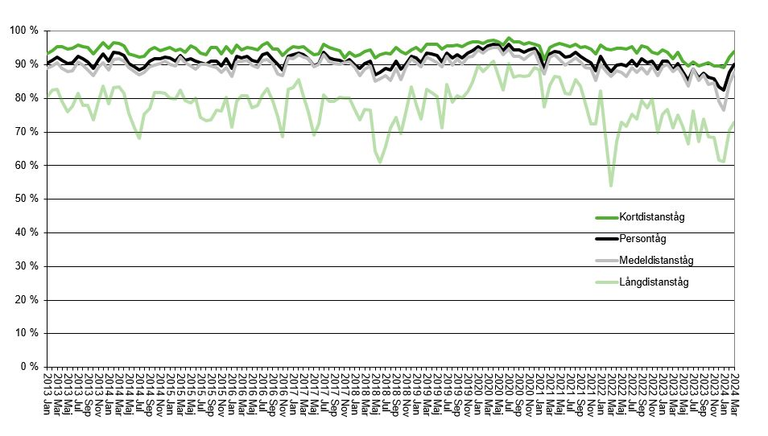

Figur 1: Punktlighet för resandetåg till slutstation, andel av de framförda persontågen som anlänt slutstation högst 5 minuter efter tidtabell, per månad. Persontåg (totalt) uppdelat på kort-, medel- och långdistanståg
Figure 1: Punctuality for passenger trains, percentage of passenger trains which arrived at the latest 5 minutes after scheduled time at the terminating station by month – passenger trains (total) and divided into short-, medium- and long-distance trains

Figur 2
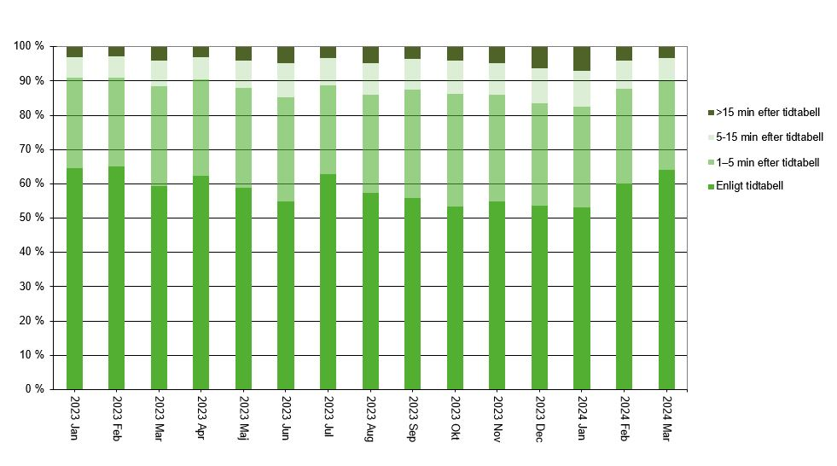

Figur 2: Uppföljning av tågplan vid slutstation, tåg inom olika tidsmarginaler fördelat på månad – persontåg
Figure 2: Evaluation of the working timetable at terminating station, trains on time by month – passenger trains

